상품제안서
밸류엠22.5W-PD고속무선충전보조배터리20000mah(흡착패드포함) | 상품코드: F22160

 |  |  |  |  |  |  | 02-412-0044 | www.easy1.co.kr
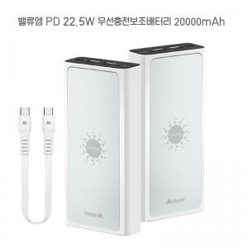

【상세/제작정보】

【인쇄/포장옵션】 | 레이저, 풀칼라 / 포장지포장

【공급단가】 | 수량 | 100~ | 300~ | 500~ | 1,000~ | 3,000~
*VAT별도 | 단가 | 33,400원 | 32,620원 | 32,100원 | 31,320원 | 30,790원

【상품 URL】 | https://easy1.co.kr:443/src/goods_detail.php?gdno=22160

